simulateur pertes (diffusion)
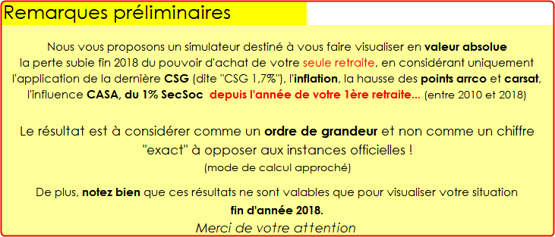

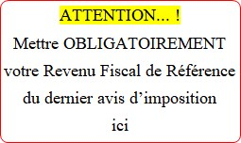

 | Où le trouver ?

0
Mode d'emploi: servir les cellules BLEUES ! |  |  | SIMULATEUR Evolution RETRAITE (secteur privé)
et préparer une chaise en cas de malaise....
 |  |  | Perte de pouvoir d'achat en €
 |  | Aide ici
Faut-il inclure un |  |  |  |  |  | PERTE par Personne
conjoint dans cette simulation ? |  | NON |  | montant de ma retraite de décembre 2018 |  | mensuelle |  | annuelle
Moi |  |  |  |  |  |  | totale | totale
> Je suis parti à la retraite en > >>>> : |  |  | 2010 | arrco (agirc) |  | 0.00 | >> | >>
 |  |  |  | carsat |  | 0.00 | 0 | 0
Conjoint
> Je suis parti à la retraite en > >>>> : |  |  | 2010 | arrco (agirc) |  | 0.00
 |  |  |  | carsat |  | 0.00 | 0 | 0
 |  |  |  | total | 0

 |  |  |  |  |  | PERTE pour MOI en fin |  |  | 2018
© UTR cfdt Bas-Rhin |  |  |  |  |  | Mensuelle |  | Annuelle
V-5 Edité le : | 2019-05-10 |  |  |  |  | 0 € |  | 0 € | Info ici

